例題ゴールシーク
A | 3*x=6となるようなxを求めたい
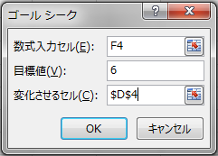
 | 3 | * | x | = | 6
 | 3

B | 18÷x=6となるようなxを求めたい

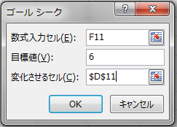
 | 18 | ÷ | x | = | 6
 | 18

例題売上予測
売上予測計算書

客単価1200円、粗利益率が30％のとき、粗利益が2,500,000円になるためには、一日の平均客数は何人を見込む必要があるか。
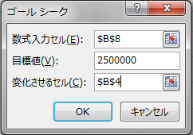
客単価 | 1,200
一日平均客数
月間客数
売上金額
粗利益率 | 30%
粗利益

2016 | 年
7 | 月分

目標一日平均客数

課題収支表
京都IT化促進事業 収支表
収入
人材育成部門 | ¥350,000
教材開発部門 | ¥450,000
営業収支が15万円になるように人件費を抑制するには、
人件費をいくらに設定すればよいか。
機器貸し出し部門 | ¥350,000
人材派遣部門 | ¥550,000
収入合計
支出
人件費 | ¥1,000,000
事務諸費用 | ¥78,756
賃貸費 | ¥200,000
その他雑費 | ¥67,870
保険料 | ¥55,000
電話代 | ¥91,364
設備費 | ¥250,000
費用合計
営業収支

課題値引き
ある企業から158,000円のデスクトップパソコンと178,000円のノートパソコンをおのおの20台、19,800円のプリンターを15台納入の依頼が来た。これらを消費税(外税8%)込みで7,000,000円以内で抑えるとしたら、いくら値引きしなければならないか。
営業収支が15万円になるように人件費を抑制するには、
人件費をいくらに設定すればよいか。

課題値引き (ヒント)
ある企業から158000円のデスクトップパソコンと178000円のノートパソコンをおのおの20台、19800円のプリンターを15台納入の依頼が来た。これらを消費税(外税8%)込みで7,000,000円以内で抑えるとしたら、いくら値引きしなければならないか。
営業収支が15万円になるように人件費を抑制するには、
人件費をいくらに設定すればよいか。

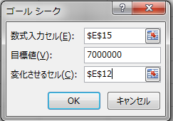
品名 | 単価 | 数量 | 金額
デスクトップパソコン | 158,000 | 20
ノートパソコン | 178,000 | 20
プリンター | 19,800 | 15
小計
値引き
値引き後
消費税
請求額

例題ゴールシークとソルバー
問
方程式
2x+4=10
を解け。

 |  |  |  |  | 変数 | 目標
 |  |  |  | xが |  |  | となる
 |  |  |  |  |  | ↑2*x+4=

問
連立方程式
2x+y=5
x+y=3
を満たすx,yの値を求めよ。
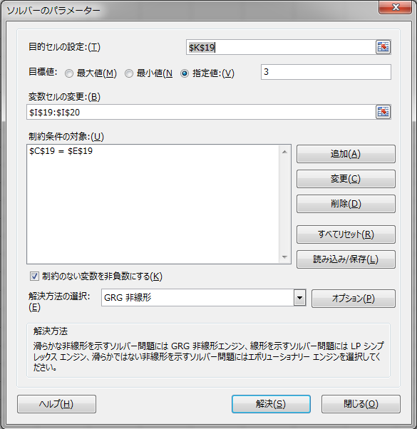

条件 |  |  |  |  | 変数 | 目標
 | が | 5 | である | xが |  |  | となる
↑2x+y= |  |  |  | yが |  | ↑x+y=

基本形
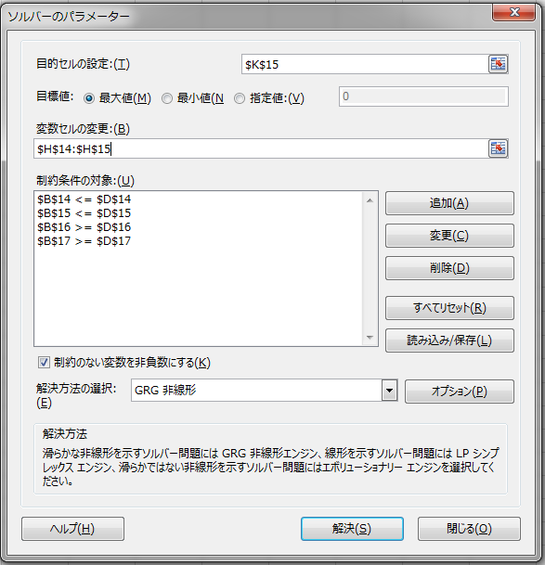
問
x>=0, y>=0, 2x+3y<=24, x+y<=10のとき、
z=3x+4y
の最大値を求めよ。

条件
 | が | 24 | 以下である | xが
 | が | 10 | 以下である | yが | のとき | 最大値 | をとる
 | が | 0 | 以上である
 | が | 0 | 以上である

例題人員配置
問
ある製品を生産するために、A、B二つの工場がある。AはBより設備が古いため、Bの4分の3の効率でしか生産が出来ない。ただしB工場のほうが労働条件がきびしいため、Aは日給2万円、Bは日給3万円を各人に支払わなければならず、この人件費は一日24万円以下に抑えたい。この時Cを最大限に生産できるよう10人の人員を配備したい。

例題人員配置(ヒント)
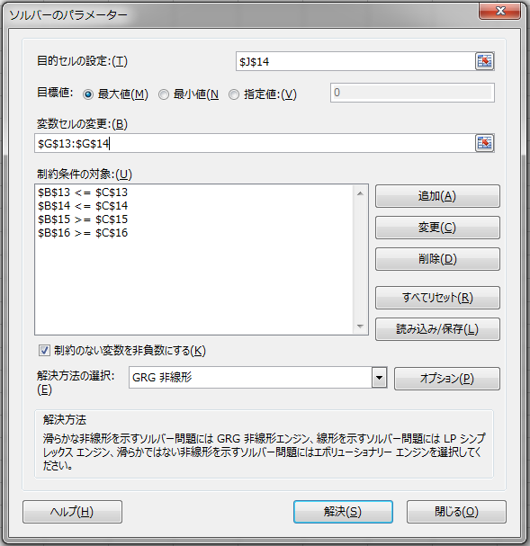
問
ある製品を生産するために、A、B二つの工場がある。AはBより設備が古いため、Bの4分の3の効率でしか生産が出来ない。ただしB工場のほうが労働条件がきびしいため、Aは日給2万円、Bは日給3万円を各人に支払わなければならず、この人件費は一日24万円以下に抑えたい。この時Cを最大限に生産できるよう10人の人員を配備したい。

条件
 | 240000 | 以下である | xが
 | 10 | 以下である | yが | のとき | 最大値 | 0 | をとる
 | 0 | 以上である
 | 0 | 以上である

課題原料配分
問
2種類の製品A，Bを生産する工場がある。
それぞれの製品の生産には2種類の原料C，Dが必要となる。
製品Aを1単位生産するために原料Cを2単位，原料Ｄを1単位必要とし，製品Bを1単位生産するために原料Cを1単位，原料Dを1単位必要とする。
また，原料の単位期間あたりの使用量には制限があり，原料Cは100単位，原料Dは60単位までしか使用できない。
そして，製品を1単位生産する利益は，製品Aが4であり製品Bが3である。
原料の制約内で最大の利益をあげる，単位期間あたりの製品Ａ，Ｂの生産量はそれぞれいくらか。

課題原料配分ヒント
利益 4x + 3y → 最大化
原料C使用量 2x + 1y <= 100
原料D使用量 1x + 1y <= 60
生産量は正 x, y >= 0
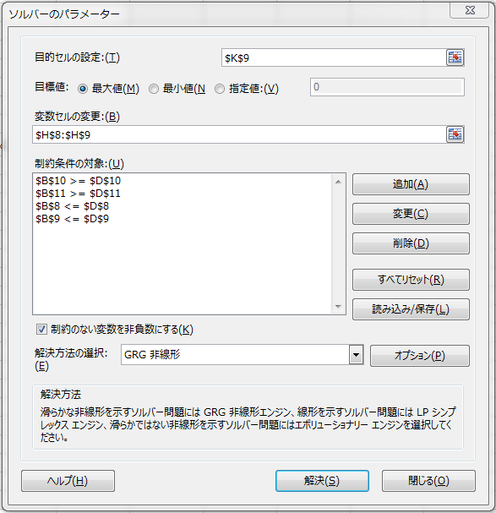

条件
 | が | 100 | 以下である | xが
 | が | 60 | 以下である | yが | のとき | 最大値 | をとる
 | が | 0 | 以上
 | が | 0 | 以上

問
2種類の製品A，Bを生産する工場がある。
それぞれの製品の生産には2種類の原料C，Dが必要となる。
製品Aを1単位生産するために原料Cを2単位，原料Ｄを1単位必要とし，製品Bを1単位生産するために原料Cを1単位，原料Dを1単位必要とする。
また，原料の単位期間あたりの使用量には制限があり，原料Cは100単位，原料Dは60単位までしか使用できない。
そして，製品を1単位生産する利益は，製品Aが4であり製品Bが3である。
原料の制約内で最大の利益をあげる，単位期間あたりの製品Ａ，Ｂの生産量はそれぞれいくらか。

